4
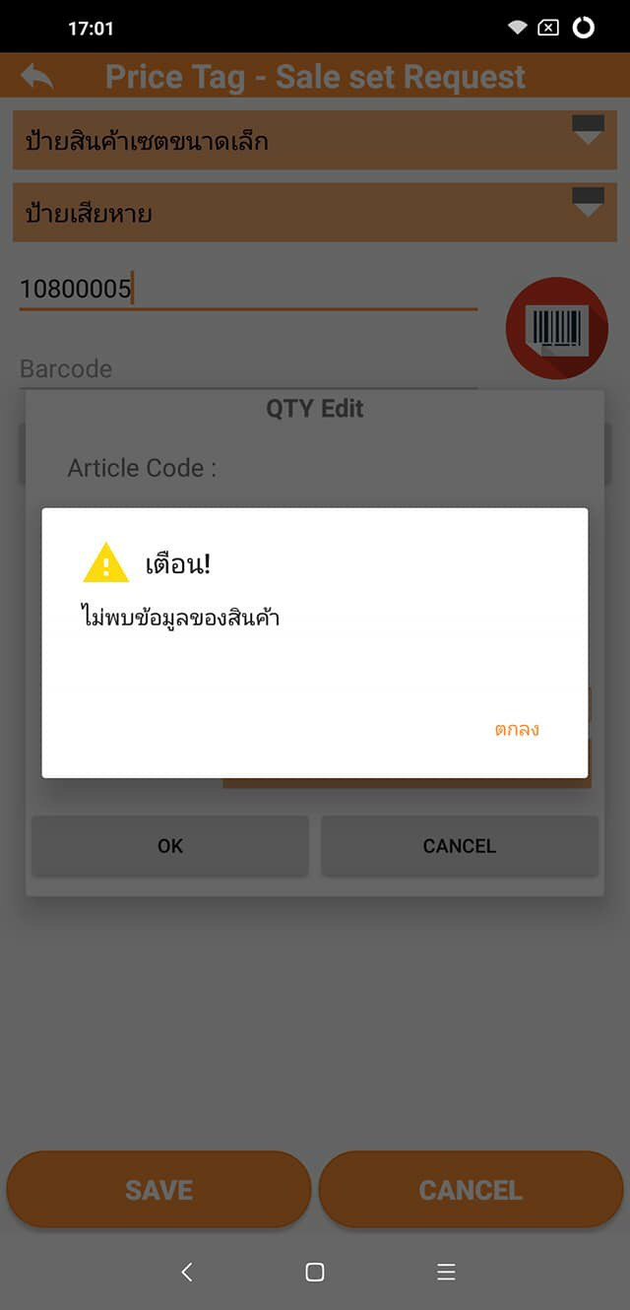
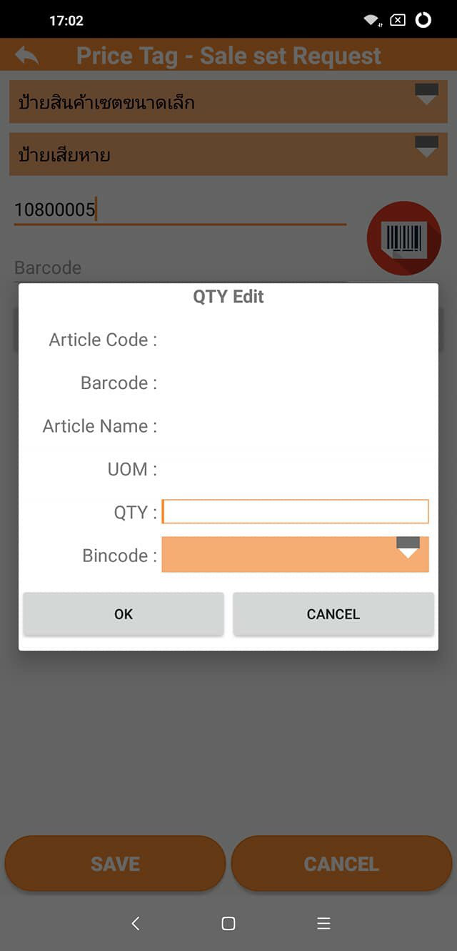
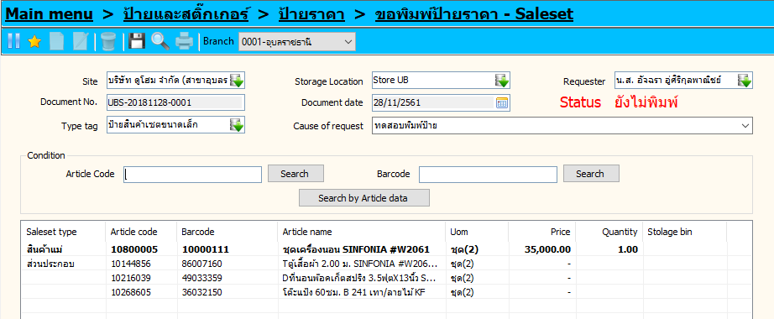
ตรวจสอบพื้นที่ตำแหน่ง
 | 1. กดค้นหาแล้วตำแหน่งจัดเก็บขึ้นมาให้เอง
 | 2.ตำแหน่งจัดเก็บมีใน SAP แต่ App ขึ้นไม่พบข้อมูล
 | 3. Description ไม่ตรงกับใน DD

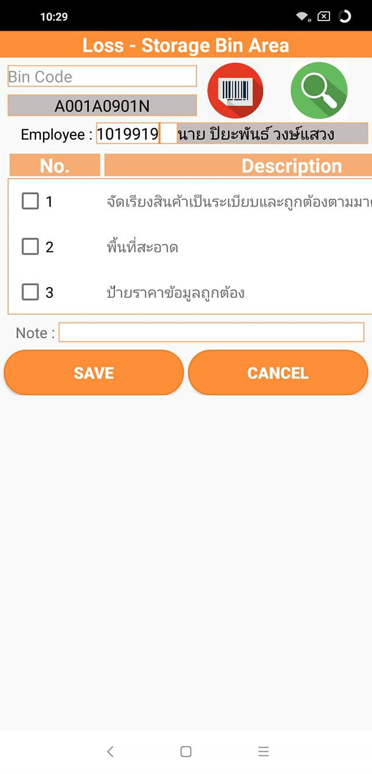
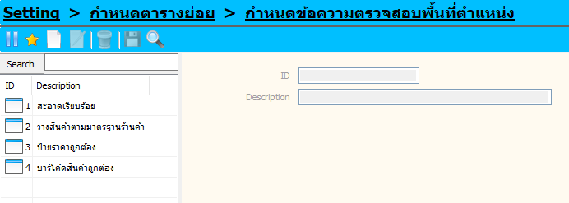
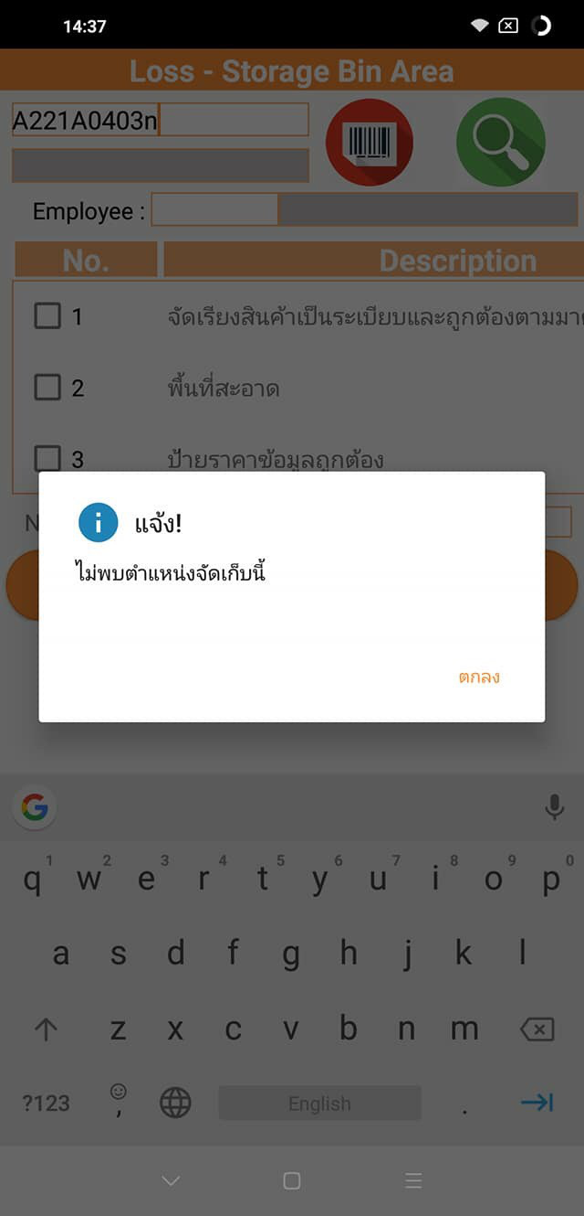
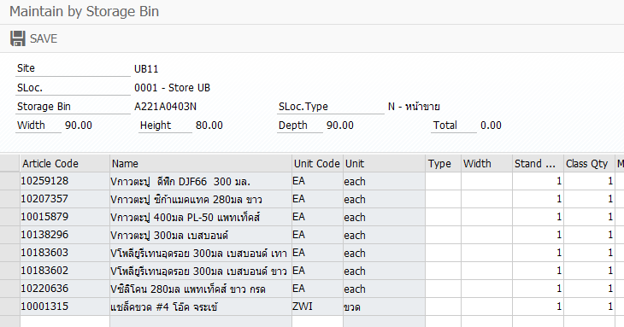
1

2

 | Site | สะกดผิด

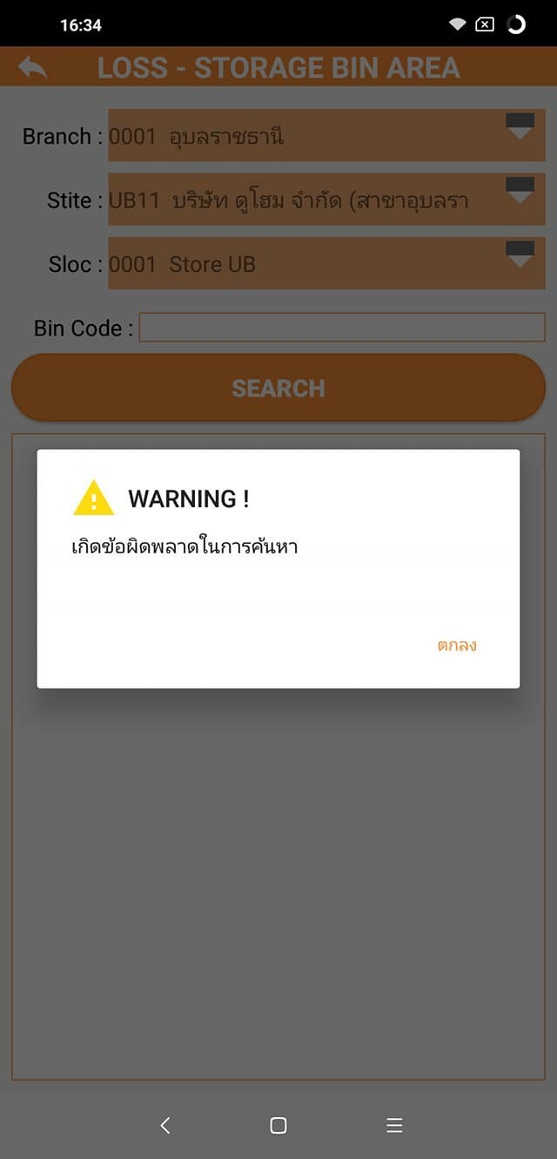

ตรวจสอบตำแหน่งสินค้าปน |  |  | *ทำให้ดูใหม่
 | Bin Code | กดปุ่มค้นหาก็ขึ้นตำแหน่งมาให้เลย
 |  | ตำแหน่งไม่มีใน SAP แต่บันทึกได้

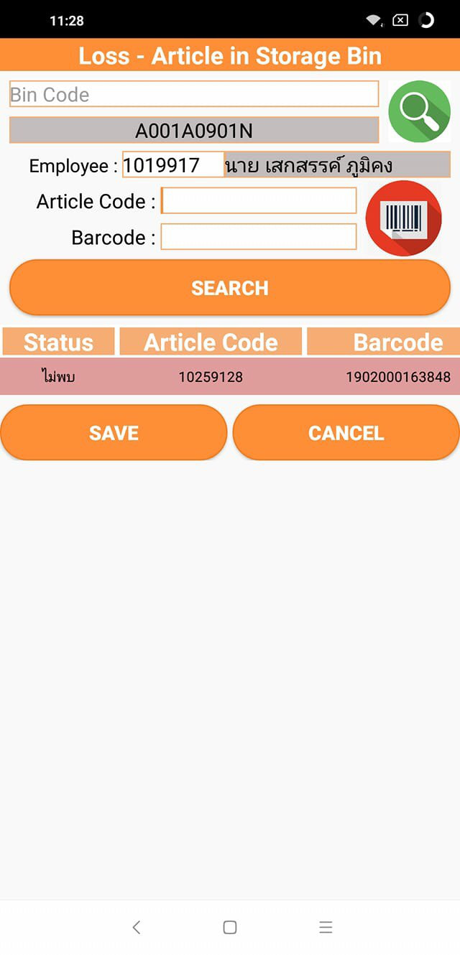
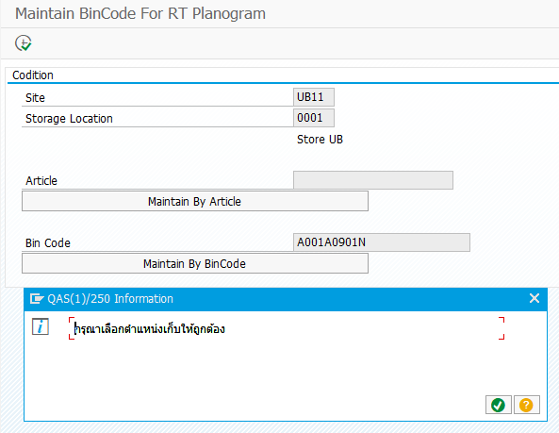

 | สินค้ามีในตำแหน่งแต่ขึ้นไม่พบ

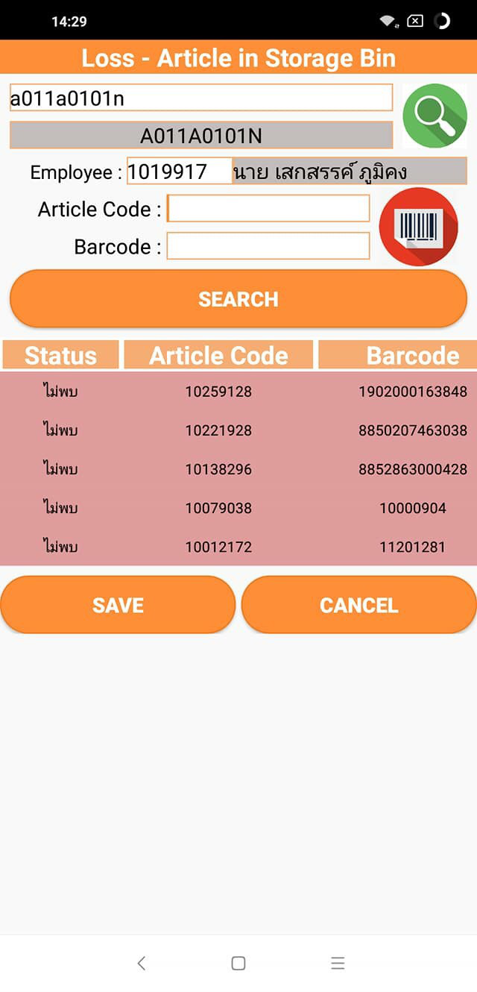

ขอป้ายราคาปกติ
 | ระบุรหัสสินค้าแล้ว Warning
 | สินค้ามีผูกไว้กับตำแหน่งจัดเก็บแต่ขึ้นว่าไม่พบตำแหน่ง

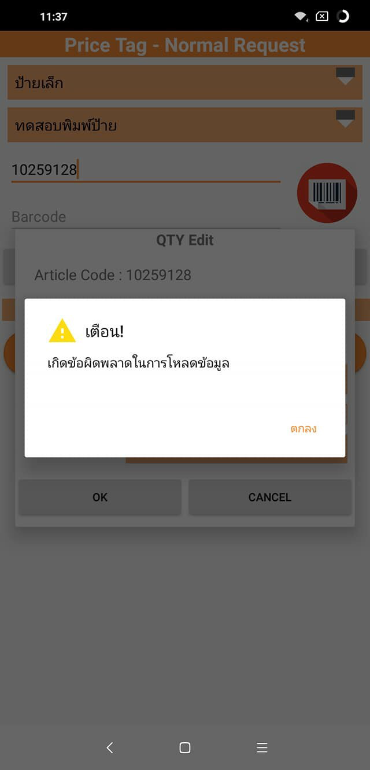
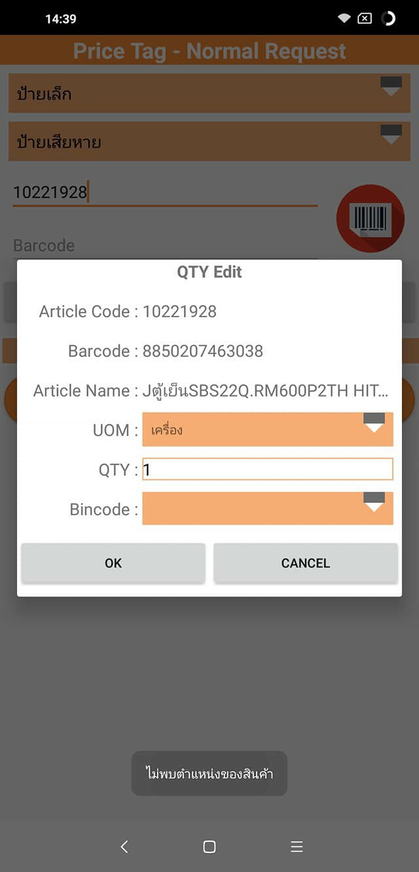
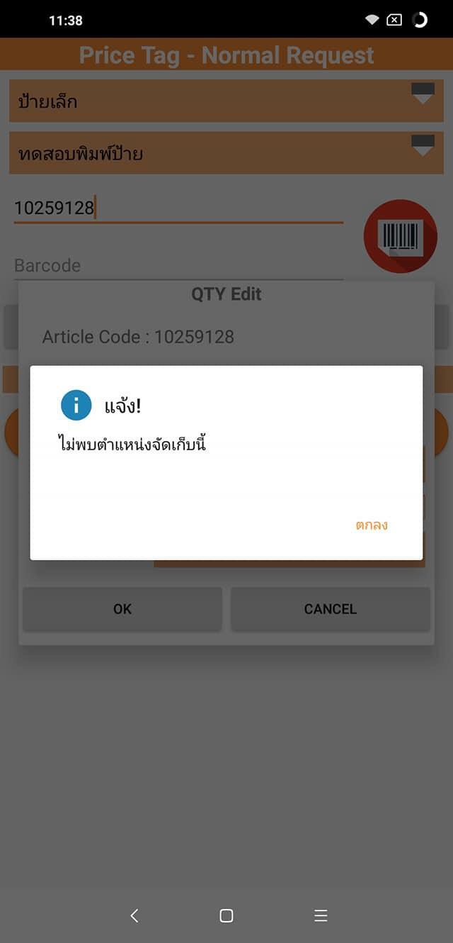

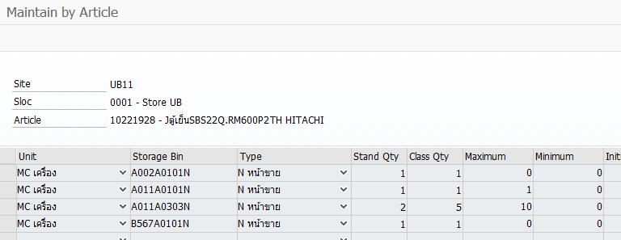

ขอป้ายราคา Sale Set |  | หน่วยหลังไม่มีใน Master * tbmaster_articleset ไม่ตรงกันกับ tbmaster_Barcode
 | ข้อมูลสินค้ามีที่ DD แล้ว แต่App ขึ้นไม่พบข้อมูล

